信用交易
融资融券市场交易数据统计(2024-01-23)

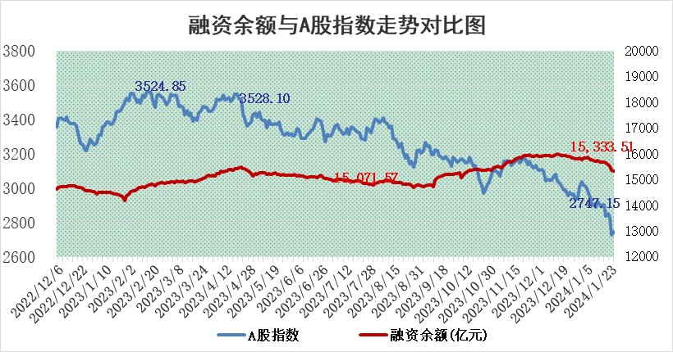
标的证券 | 融资融券余额（亿元） | 融资余额（亿元） | 融券余额（亿元） | 融资买入额（亿元） | 融资融券规模变化（亿元） | 融资余额增幅(‰) | 融券余额增幅(%)
统计数据 | 16,022.18 | 15,333.51 | 676.97 | 477.40 | -28.35 | -2.64 | 1.87

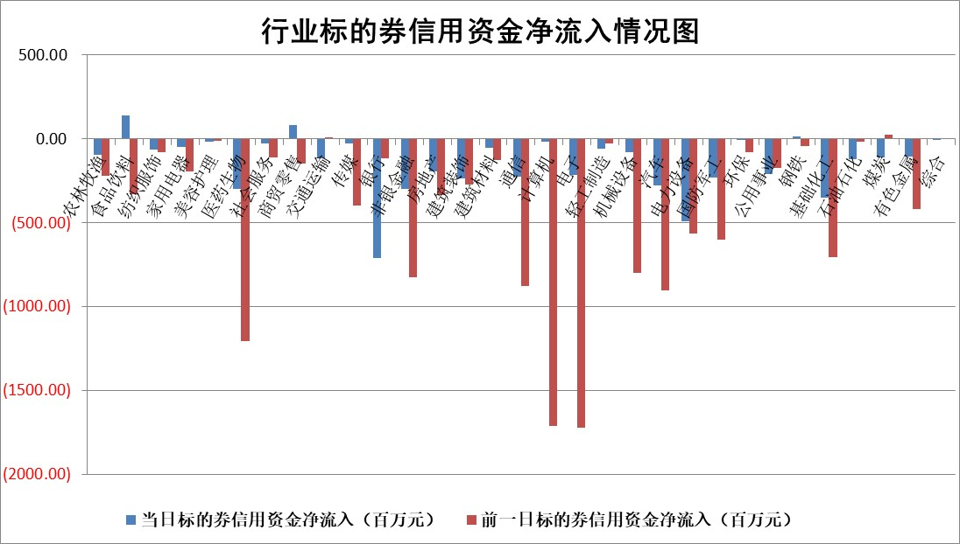

 |  |  |  |  |  |  |  | 2

标的基金代码 | 标的基金简称 | 融资余额/市值(%) | 融资余额增幅(%) | 融资买入额/成交金额(%) | （融资余额净增额-融券余额净增额）/市值(‱) | 融券余额降幅(%) | ABS[（融资余额净增额-融券余额净增额）/市值净增额-1](%)
159902 | 华夏中小板ETF | 0.00 | 0.00 | 0.00 | 0.00 | 0.00 | 100.00
159915 | 易方达创业板ETF | 5.01 | -0.50 | 137686.02 | -4.26 | -15.25 | 103.68
159919 | 嘉实沪深300ETF | 2.00 | 0.22 | 4.65 | -0.04 | -30.20 | 100.13
159920 | 华夏恒生ETF | 65.23 | -0.78 | 7.05 | -51.13 | -2.59 | 120.25
159922 | 嘉实中证500ETF | 1.88 | 81.79 | 60.13 | 67.38 | -8.07 | 70.60
159925 | 南方沪深300ETF | 0.35 | 3.40 | 0.41 | 0.54 | -0.43 | 98.75
159928 | 消费ETF | 1.32 | 3.72 | 4.32 | 4.79 | 1.14 | 62.70
159934 | 易方达黄金ETF | 204.85 | -0.71 | 2.28 | -147.37 | 0.00 | 1449.93
159939 | 全指信息技术ETF | 1.16 | 1.48 | 237.78 | 1.61 | -1.81 | 99.10
159940 | 全指金融地产ETF | 0.13 | -0.53 | 0.00 | -0.07 | 0.00 | 100.07
159995 | 半导体芯片ETF | 3.53 | 0.35 | 98.25 | 0.92 | -1.68 | 98.50
159997 | 天弘中证电子ETF | 2.13 | 2.16 | 9.56 | -1.95 | -4.98 | 101.70
159998 | 天弘中证计算机主题ETF | 0.84 | -0.74 | 0.04 | -1.12 | -2.22 | 100.44
510050 | 华夏上证50ETF | 6.76 | -0.28 | 209.09 | -3.21 | -14.37 | 106.88
510180 | 华安上证180ETF | 0.57 | -0.34 | 1.33 | -0.38 | -37.56 | 101.92
510880 | 华泰柏瑞红利ETF | 0.52 | -2.06 | 1.90 | -1.84 | -22.05 | 100.83
510900 | 易方达恒生H股ETF | 82.91 | -0.94 | 6.03 | -78.94 | 0.00 | 128.70
511010 | 5年期国债ETF | 9.78 | 0.12 | 0.03 | 1.21 | 0.00 | 120.65
511380 | 可转债及可交换债券ETF | 8.07 | -2.04 | 5.15 | -16.89 | -0.36 | 104.66
512000 | 全指证券ETF | 8.82 | -0.61 | 24.42 | -6.18 | -1.97 | 103.86
512010 | 沪深300医药卫生ETF | 6.35 | -0.46 | 127.16 | -2.08 | 4.22 | 85.54
512070 | 沪深300非银ETF | 2.31 | 0.28 | 150.73 | 0.98 | 7.47 | 98.82
512400 | 南方中证申万有色金属ETF | 2.78 | -1.03 | 0.42 | -4.58 | -9.98 | 115.80
512580 | 广发中证环保产业ETF | 1.62 | -0.10 | 0.14 | -0.17 | -0.44 | 99.92
512660 | 国泰中证军工ETF | 4.92 | 0.31 | 15.56 | 0.00 | -5.08 | 99.92
512800 | 华宝中证银行ETF | 13.87 | -0.18 | 1.11 | -1.58 | 2.64 | 108.43
512980 | 广发中证传媒ETF | 1.30 | 8.39 | 141.03 | 9.84 | -1.76 | 96.61
515030 | 华夏中证新能源汽车ETF | 2.82 | 0.62 | 15.09 | 1.58 | -1.00 | 96.11
515050 | 华夏中证5G通信主题ETF | 1.43 | 1.10 | 9.89 | 1.90 | 9.10 | 98.60
515070 | 华夏中证人工智能ETF | 3.26 | 1.83 | 4.42 | 5.43 | -2.84 | 98.14
标的股票比较指标 |  | 融资余额/流通A股市值(%) | 融资余额增幅(%) | 融资买入额/成交金额(%) | （融资余额净增额-融券余额净增额）/流通A股市值(‱) | 融券余额降幅(%) | ABS[（融资余额净增额-融券余额净增额）/流通A股市值净增额-1](%)
前十名标的个股 |  | 阳光城 | 华是科技 | 南玻A | 凌云光 | 龙溪股份 | 致远新能
 |  | 搜于特 | 迪威尔 | 江河集团 | 华是科技 | 中洲特材 | 亚香股份
 |  | 紫鑫药业 | 天桥起重 | 金证股份 | 中文在线 | 西测测试 | 读客文化
 |  | 嘉凯城 | 安井食品 | 震裕科技 | 药康生物 | 京源环保 | 百川畅银
 |  | 宋都股份 | 森鹰窗业 | 中国宝安 | 亚香股份 | 恒辉安防 | 联动科技
 |  | 美好置业 | 国力股份 | 国力股份 | 恒信东方 | 睿昂基因 | 金杯汽车
 |  | 中天金融 | 泰胜风能 | 科捷智能 | 天桥起重 | 亚香股份 | 海优新材
 |  | 庞大集团 | 天顺风能 | 威腾电气 | 中银绒业 | 永冠新材 | 聚胶股份
 |  | 泽达易盛 | 沪农商行 | 京东方A | 格林精密 | 香溢融通 | 国光电气
 |  | 蓝光发展 | 普门科技 | 银龙股份 | 睿昂基因 | 天秦装备 | 九联科技
后十名标的个股 |  | 步步高 | 亚光科技 | 新诺威 | 亚光科技 | 吉鑫科技 | 中青旅
 |  | 鸿达兴业 | 深科达 | 步步高 | 亚康股份 | 科翔股份 | 瑞华泰
 |  | 天沃科技 | 嘉益股份 | 鸿达兴业 | 深科达 | 三变科技 | 中一科技
 |  | 金圆股份 | 森特股份 | 天沃科技 | 龙头股份 | 英诺激光 | 翰博高新
 |  | 哈工智能 | 龙头股份 | 金圆股份 | 华纺股份 | 兆日科技 | 凌云光
 |  | 正邦科技 | 清源股份 | 哈工智能 | 帝科股份 | 嘉应制药 | 东芯股份
 |  | 华铁股份 | 新泉股份 | 正邦科技 | 嘉益股份 | 鸥玛软件 | 吉翔股份 | ;
 |  | 中国中期 | 华纺股份 | 华铁股份 | 震裕科技 | 奕东电子 | 震有科技
 |  | 慧辰股份 | 帝科股份 | 中国中期 | 清源股份 | 福成股份 | 圣诺生物
 |  | 新华联 | 襄阳轴承 | 慧辰股份 | 南京熊猫 | 读客文化 | 芯海科技
说明：1.以上普通交易数据和信用交易数据皆以交易日收盘后数据为基准；2.上述标的证券总数据只计算标的证券市场总数据，不包括从标的证券中调出去标的证券数据，所以与交易所公布的总值略有不同； 3.上述行业采用申万一级行业分类；4.以上标的基金和标的个股中比较的6个指标值中：前5个（从左至右）为正向指标，值越大排名越靠前；第6个为逆向指标，值越小，排名越靠前；5.第6个指标中ABS[]表示求绝对值，其主要用于考量信用资金相对净流入对股价相对净变化的贡献程度；6.数据来源：wind，交易所。

 | 证券代码 | 新增融资余额 | 融资买入额 | 融资买入增幅前10
远大智能 | 002689 | 28175353 | 42268582 | 199%
亚太股份 | 002284 | 21555247 | 34242865 | 82%
赛诺医疗 | 688108 | 72122899 | 101076547 | 78%
湖南发展 | 000722 | 66023557 | 137112987 | 75%
柘中股份 | 002346 | 14584119 | 36845980 | 58%
国城矿业 | 000688 | 24683149 | 48240585 | 54%
兆新股份 | 002256 | 1985058 | 4066269 | 52%
凯美特气 | 002549 | 33806472 | 61340055 | 52%
华昌达 | 300278 | 13474542 | 19303225 | 48%
新华联 | 000620 | 27311937 | 39201759 | 43%

 | 证券代码 | 新增融资余额 | 融资买入额 | 融资买入增幅前10
兔宝宝 | 002043 | 73310337 | 89923983 | 334%
捷昌驱动 | 603583 | 26026415 | 31686727 | 262%
湘财股份 | 600095 | 94196837 | 132280449 | 252%
中谷物流 | 603565 | 49103883 | 60098371 | 234%
中青宝 | 300052 | 24215352 | 31377809 | 98%
顾家家居 | 603816 | 138518545 | 188424210 | 78%
喜临门 | 603008 | 31503289 | 48351944 | 77%
财信发展 | 000838 | 10831830 | 17666790 | 74%
苏州银行 | 002966 | 10578096 | 19143736 | 72%
金诚信 | 603979 | 23858538 | 36098133 | 60%

